상품제안서
에코클릭 제로웨이스트 대나무 칫솔치약세트 | 상품코드: S47093

 |  |  |  |  |  |  | 02-713-8555 | www.synergygift.co.kr
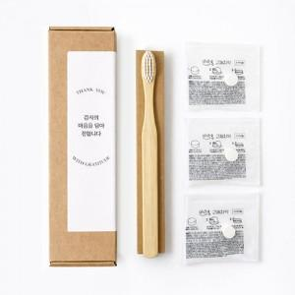

【상세/제작정보】

【인쇄/포장옵션】 | 스티커 / 포장불가능

【공급단가】 | 수량 | 50~ | 100~ | 300~ | 1,000~ | 3,000~
*VAT별도 | 단가 | 4,290원 | 4,190원 | 3,990원 | 3,860원 | 3,690원

【상품 URL】 | https://www.synergygift.co.kr:443/src/goods_detail.php?gdno=47093

